Objetivo general
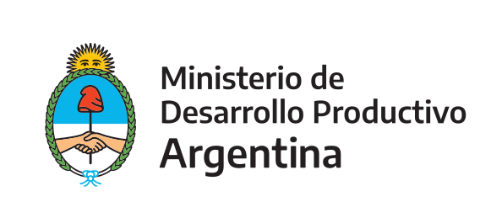 | Programa de Apoyo a la Competitividad (PAC)

 | Secretaría de la Pequeña y Mediana Empresa y los Emprendedores

Formulario PAC ALIMENTOS

Objetivo general del proyecto
El proyecto o la IP se encuentra dentro del siguiente objetivo general |  | Implementacion de Buenas Practicas de Manufactura
 |  | Implementación de sistemas de gestión de inocuidad y calidad de alimentos
(Marque con una X o detalle según corresponda en la celda correspondiente) |  | Implementacion de procesos normativos que tengan como objetivo la certificacion de normas
 |  | Certificacion de normas para la exportacion
 |  | Otros aspectos relacionados con mejora de la calidad de alimentos
 |  | (En caso de haber seleccionado otros aspectos, detalle en esta celda)

Continuar en pestaña "Datos proyecto"

